Adidas Extra Sale
# | 图片 | Name | Code | Price (KRW) | Previous Price | Price Gap | Status | Has Extra 30% Off | URL
1 | 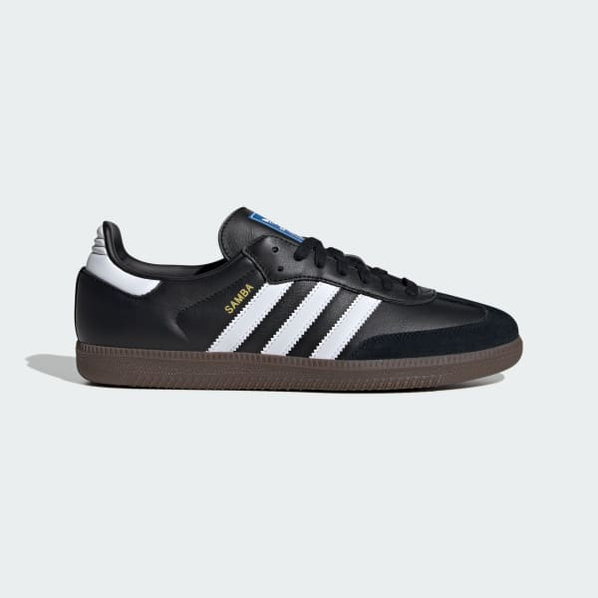 | 测试产品 1 | TEST001 | 50,000 |  |  | 新产品 | 是 | https://www.adidas.co.kr/test1
2 |  | 测试产品 2 | TEST002 | 60,000 | 70,000 | -10,000 | 降价 | 否 | https://www.adidas.co.kr/test2
3 | ❌ 下载失败 | 测试产品 3 | TEST003 | 80,000 | 75,000 | +5,000 | 涨价 | 是 | https://www.adidas.co.kr/test3

